PAAC
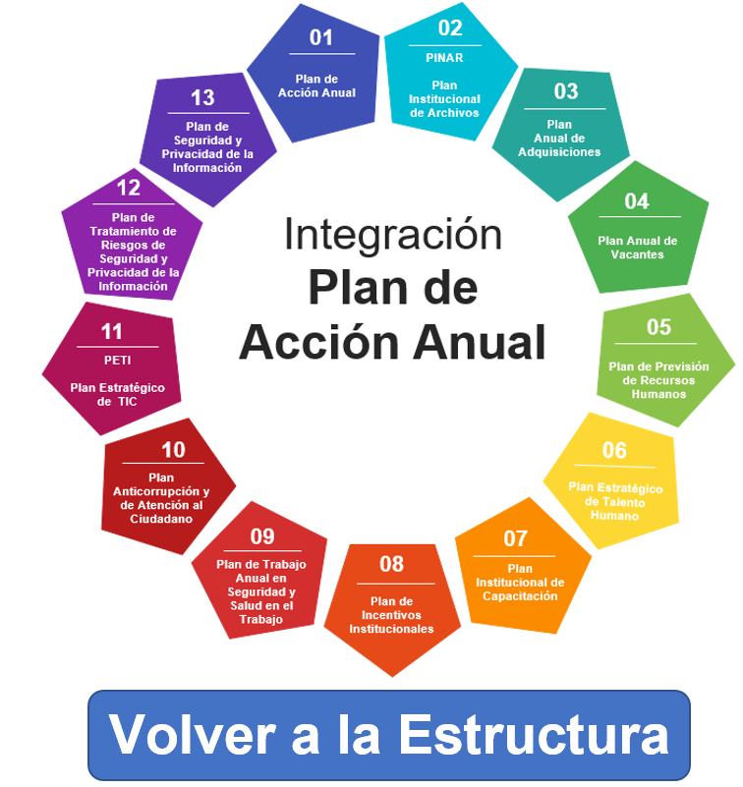
PLAN ANTICORRUPCIÓN Y DE ATENCIÓN AL CIUDADANO INVEMAR 2021 - Versión 2

01
Gestión del Riesgo de Corrupción
04
Mecanismos para mejorar la Atención al Ciudadano

Componentes
Plan Anticorrupción y de Atención al Ciudadano
Mapa
02
Racionalización de Trámites
05
Mecanismos para la Transparencia y Acceso a la Información

06
Mapa de Riesgos
DE Corrupción

03
Rendición de Cuentas
07
Estrategia
conflicto de
intereses

Para ver las actividades programadas por componente del Plan Anticorrupción y de Atención al Ciudadano, dar clic sobre cada botón.

Riesgos de corrupción

 |  | PLAN ANTICORRUPCIÓN Y DE ATENCIÓN AL CIUDADANO Componente 1: Riesgos de Corrupción - Mapa de riesgos de corrupción

Subcomponente/procesos | Actividades | Meta o producto | Responsable | Fecha programada
Construcción del mapa de riesgos de corrupción | Revisar y ajustar el mapa de riesgos de corrupción conforme la nueva guía expedida por Función Pública | Mapa actualizado y publicado | Coordinadora PLA | 2021-01-31
Consulta y divulgación | Solicitar a través de la página WEB del Invemar sugerencias de la ciudadanía al proyecto de mapa de riesgos de corrupción | Mapa ajustado conforme las sugerencias recibidas consideradas viables | Coordinadora PLA | 2021-01-22
 | Publicar en la página web del INVEMAR el mapa de riesgos de corrupción final | Mapa divulgado | Coordinadora PLA | 2021-01-31
Monitoreo y Revisión | Reportar cada cuatro meses a la oficina de auditoría interna los seguimientos a las acciones establecidas en el mapa de riesgos de corrupción | Mapa monitoreado y constancia en actas | Responsables de las acciones | 05/05/21 04/09/21 07/01/22
Seguimiento | Realizar el seguimiento al mapa de riesgos de corrupción | Reporte de seguimiento al mapa riesgos corrupción publicado en la web | Auditora Interna | 10/05/21 10/09/21

